家庭調書（修正版）
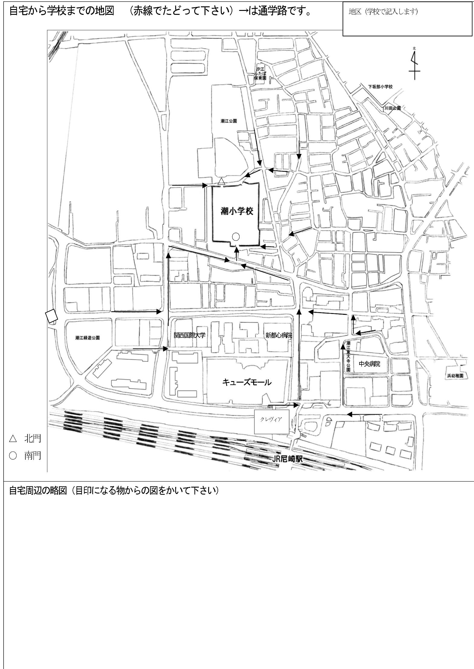
 |  |  |  |  | 家 庭 調 書 |  |  |  |  |  | 尼崎市立 潮 小学校
児童 | ふりがな |  |  |  |  |  |  |  |  | 性 別 | 平成・令和 年 月 日生
 | 名 前 |  |  |  |  |  |  |  |  | 男 女
 | 現住所 |  | 尼崎市潮江 丁目
 | ※マンション名も記入
保護者 | ふりがな |  |  |  |  |  |  |  |  | 児童との関係 例：父
 | 名 前
 | 名 前 |  |  |  |  | 生年月日 |  | 性別 |  | 本人との続柄 | 勤務先・在学校名・学年組等
家族の状況（児童本人も記入） | 保護者 |  |  |  |  | ・ ・ |  | 男 女
 |  |  |  |  |  | ・ ・ |  | 男 女
 |  |  |  |  |  | ・ ・ |  | 男 女
 |  |  |  |  |  | ・ ・ |  | 男 女
 |  |  |  |  |  | ・ ・ |  | 男 女
 |  |  |  |  |  | ・ ・ |  | 男 女
 |  |  |  |  |  | ・ ・ |  | 男 女
 |  |  |  |  |  | ・ ・ |  | 男 女
連絡先の優先順位をご記入ください。↓
連絡先 | 自宅 |  |  | － － |  |  |  |  | 勤務先の場所（市区町等）・電話の所有者等
 | 昼間に連絡がつく番号 |  |  | － －
 | 携帯等 |  |  | － －
 | その他の緊急連絡先 |  |  | － －
 | その他の緊急連絡先 |  |  | － －
 | お休みなどの連絡を |  |  | 年 組 名前 |  |  | 年 組 名前 |  |  |  | 年 組 名前
 | 頼める人
児童について | 入学前の経歴 |  |  | 市立 ・ 私立 ・ その他
 |  |  |  | 幼稚園 ・ 保育所（ 園 ）
 |  |  |  | Ｈ・Ｒ 年 月～Ｈ・Ｒ 年 月在籍（直近の経歴のみ記入）
 | 性格 | 長所
 |  | 短所
 | 身体状況 | 今までにかかった主な病気
 |  | 現在の健康状態
 |  | かかりやすい病気 |  |  |  |  |  |  |  | かかりつけ医院名
備考 | ※担任や学校に伝えておきたいことや、上記以外の連絡先等、何かありましたらご記入下さい。
 |  |  |  |  |  |  |  |  |  |  |  | ※ボールペン、マジック等でていねいにご記入願います。
 |  |  |  |  |  |  |  |  |  |  |  | ※この情報は、教育活動以外には使用いたしません。

